Umsätze

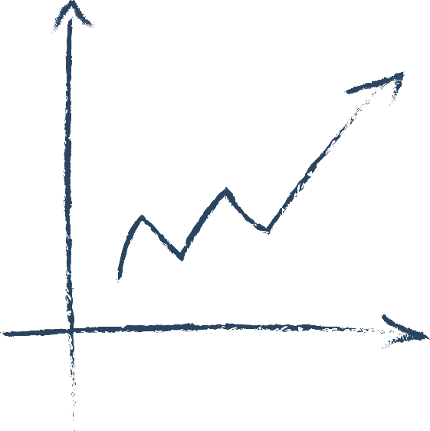

Umsatzplan 2021

geplante Umsätze: |  |  | Jän | Feb | Mär | Apr | Mai | Jun | Jul | Aug | Sep | Okt | Nov | Dez | gesamt
Einnahmen 20% | brutto | 20% |  |  |  |  |  |  |  |  |  |  |  |  | 0.00
Einnahmen 13% | brutto | 13% |  |  |  |  |  |  |  |  |  |  |  |  | 0.00
Einnahmen 10% | brutto | 10% |  |  |  |  |  |  |  |  |  |  |  |  | 0.00
Einnahmen 5% | brutto | 5% |  |  |  |  |  |  |  |  |  |  |  |  | 0.00
Einnahmen 0% (zB.: Kleinunternehmer, Ausland, …) | brutto | 0% |  |  |  |  |  |  |  |  |  |  |  |  | 0.00
Umsatzerlöse brutto = geplante Zahlungseingänge |  |  | 0.00 | 0.00 | 0.00 | 0.00 | 0.00 | 0.00 | 0.00 | 0.00 | 0.00 | 0.00 | 0.00 | 0.00 | 0.00

Umsatzsteuer: |  |  | Jän | Feb | Mär | Apr | Mai | Jun | Jul | Aug | Sep | Okt | Nov | Dez | gesamt
Umsatzsteuer 20% |  | 20% | 0.00 | 0.00 | 0.00 | 0.00 | 0.00 | 0.00 | 0.00 | 0.00 | 0.00 | 0.00 | 0.00 | 0.00 | 0.00
Umsatzsteuer 13% |  | 13% | 0.00 | 0.00 | 0.00 | 0.00 | 0.00 | 0.00 | 0.00 | 0.00 | 0.00 | 0.00 | 0.00 | 0.00 | 0.00
Umsatzsteuer 10% |  | 10% | 0.00 | 0.00 | 0.00 | 0.00 | 0.00 | 0.00 | 0.00 | 0.00 | 0.00 | 0.00 | 0.00 | 0.00 | 0.00
Umsatzsteuer 5% |  | 5% | 0.00 | 0.00 | 0.00 | 0.00 | 0.00 | 0.00 | 0.00 | 0.00 | 0.00 | 0.00 | 0.00 | 0.00 | 0.00
Umsatzsteuer gesamt |  |  | 0.00 | 0.00 | 0.00 | 0.00 | 0.00 | 0.00 | 0.00 | 0.00 | 0.00 | 0.00 | 0.00 | 0.00 | 0.00

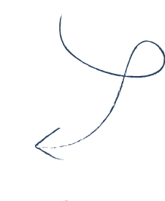
Umsatzerlöse netto |  |  | 0.00 | 0.00 | 0.00 | 0.00 | 0.00 | 0.00 | 0.00 | 0.00 | 0.00 | 0.00 | 0.00 | 0.00 | 0.00

 | Dieser Betrag (also abzüglich Umsatzsteuer) gehört wirklich dir!
 | Wenn du Kleinunternehmer bist, dann gib einfach alle deine Werte bei 0% ein > für dich gilt: brutto = netto!

© Copyright - all rights reserved Patricia Löwenpapst Abenteuer Steuer e.U.

